상품제안서
피크닉매트 돗자리 캠핑 차박 휴대용 방수 | 상품코드: F25823

 |  |  |  |  |  |  | 02-412-0044 | www.easy1.co.kr
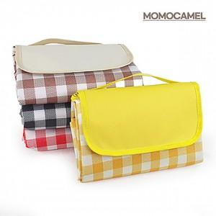

【상세/제작정보】 | <p><b><span id="husky_bookmark_end_1712897368818"></span><span style="font-size: 12pt;">&nbsp;** 배송비- 한박스</span><span style="font-size: 12pt;">10개 / 한박스당 배송비 - 5,500원별도</span></b></p>

【인쇄/포장옵션】 | 풀칼라 / OPP(비닐)

【공급단가】 | 수량 | 100~ | 300~ | 500~ | 1,000~ | 3,000~
*VAT별도 | 단가 | 6,100원 | 5,800원 | 5,650원 | 5,600원 | 5,500원

【상품 URL】 | https://dev.easy1.co.kr:443/src/goods_detail.php?gdno=25823

